对账单-完结
 | 东莞亿源对账单-Recall
 | 客户 | 下单时间 | 客户联系人 | 单据编号 | 客户PO号 | 睿颢合同号 | 客户款号 | 使用于 | 品名 | 数量(片） | 单价(RMB) | 金额(RMB)
250414040C | 东莞亿源 | 2025-04-25 | Mia | RC-89433 250414040C | 75665-04/1 75666-04/1 54425-04/1 54426-04/1 | RDGYYZH142 私账不开票 出货清单注明客户订单号 | 7384/072/251/02 |  | 9RFID对折吊牌52*210mm不含价格贴 | 525 | 0.75 | 393.75 | 已付款 | 多付款
 |  |  |  |  |  |  | 7384/072/251/03 |  | 9RFID对折吊牌52*210mm不含价格贴 | 575 | 0.75 | 431.25
 |  |  |  |  |  |  |  |  | 5cm直径圆形高粘性可移透明标 ZHSKR24007 | 1120 | 0.21 | 235.2
 |  |  |  |  |  |  |  |  | 22cm浅黄色棉蜡绳ZHLOP25007 | 1120 | 0.11 | 123.2
250505045D | 东莞亿源 | 2025-05-06 | Mia | RC-90100 250505045D | 55627 | RDGYYZH143 私账不开票 出货清单注明客户订单号 | 2250/041/220/99 |  | 14标RFID贴纸45*35mm可移 | 1850 | 0.405 | 749.25
250510050D | 东莞亿源 | 2025-05-15 | Amanda Lai | RC-91207 250510050D | 56103 | RDGYYZH144 私账不开票 出货清单注明客户订单号 | 6589/439/990/99 |  | 14标RFID贴纸45*35mm可移 | 1214 | 0.405 | 491.67
250510049E | 东莞亿源 | 2025-05-15 | Amanda Lai | RC-91218 250510049E | 56092 | RDGYYZH145 私账不开票 出货清单注明客户订单号 | 3533/466/450/99 | 洞石乳液瓶 | 14标RFID贴纸45*35mm可移 | 3000 | 0.405 | 1215
 |  |  |  |  | 56095 |  | 3533/104/450/99 | 洞石口杯 | 14标RFID贴纸45*35mm可移 | 2520 | 0.405 | 1020.6
 |  |  |  |  | 56091 |  | 3533/102/450/99 | 洞石托盘 | 14标RFID贴纸45*35mm可移 | 1500 | 0.405 | 607.5
 |  |  |  |  | 56093 |  | 3533/105/450/99 | 洞石肥皂盘 | 14标RFID贴纸45*35mm可移 | 1617 | 0.405 | 654.885
 |  |  |  |  | 56094 |  | 3533/517/450/99 | 洞石挂钩 | 14标RFID贴纸45*60mm不可移 | 1536 | 0.405 | 622.08
 |  |  |  |  | 56090 |  | 3533/455/710/99 | 洞石长方形 盒子 | 14标RFID贴纸45*35mm可移 | 602 | 0.405 | 243.81
250516053C | 东莞亿源 | 2025-05-19 | Mia | RC-91514 250516053C | 56914/56915 | RDGYYZH146 私账不开票 出货清单注明客户订单号 | 7384/072/251/02 |  | 9RFID对折吊牌52*210mm不含价格贴 | 260 | 0.75 | 195
 |  |  |  |  |  |  | 7384/072/251/03 |  | 9RFID对折吊牌52*210mm不含价格贴 | 230 | 0.75 | 172.5
 |  |  |  |  |  |  |  |  | 5cm直径圆形高粘性可移透明标 ZHSKR24007 | 500 | 0.21 | 105
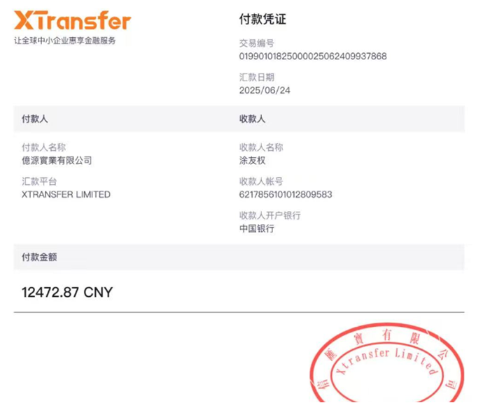
 |  |  |  |  |  |  |  |  | 22cm浅黄色棉蜡绳ZHLOP25007 | 500 | 0.11 | 55
250515052B | 东莞亿源 | 2025-05-20 | Mia | RC-91670 250515052B | 53024 | RDGYYZH147 私账不开票 出货清单注明客户订单号 | 9254/428/990/04 | 小号玻璃冰 淇淋罐 | 14标RFID贴纸45*35mm可移 | 2520 | 0.405 | 1020.6
 |  |  |  |  |  |  | 9254/428/990/06 | 大号玻璃冰 淇淋罐 | 14标RFID贴纸45*35mm可移 | 2020 | 0.405 | 818.1
 | 东莞亿源 | 2025-05-21 | Amanda Lai | RC-91805 样品单 | 52142样品单 | RDGYYZH148 私账不开票 出货清单注明客户订单号 | 3533/743/450/99 |  | 14标RFID贴纸45*35mm可移 | 20 | 0.405 | 8.1
 |  |  |  |  | 52143样品单 |  | 3533/744/450/99 |  | 14标RFID贴纸45*35mm可移 | 20 | 0.405 | 8.1
250524056D | 东莞亿源 | 2025-05-26 | Amanda Lai | RC-92388 250524056D | 57965 | RDGYYZH149 私账不开票 出货清单注明客户订单号 | 3533/466/450/99 | 洞石乳液瓶 | 14标RFID贴纸45*35mm可移 | 1900 | 0.405 | 769.5
 |  |  |  |  | 57966 |  | 3533/104/450/99 | 洞石口杯 | 14标RFID贴纸45*35mm可移 | 1416 | 0.405 | 573.48
 |  |  |  |  | 57964 |  | 3533/517/450/99 | 洞石挂钩 | 14标RFID贴纸45*60mm不可移 | 525 | 0.405 | 212.625
 |  |  |  |  | 57961 |  | 3533/099/710/99 | 洞石正方形 盒子 | 14标RFID贴纸45*35mm可移 | 400 | 0.405 | 162
 |  |  |  |  | 57963 |  | 3533/455/710/99 | 洞石长方形 盒子 | 14标RFID贴纸45*35mm可移 | 504 | 0.405 | 204.12
250515052B-2 | 东莞亿源 | 2025-05-26 | Mia | RC-92386 250515052B-2 | 53024 | RDGYYZH150 私账不开票 出货清单注明客户订单号 | 9254/428 |  | 15标硫酸纸贴纸BOROSILICATE可移ZHSK24001 | 4550 | 0.1 | 455
250524059C | 东莞亿源 | 2025-05-27 | Mia | RC-92494 250524059C | 57899/ 57900 | RDGYYZH151 私账不开票 出货清单注明客户订单号 | 7384/072/251/02 |  | 9RFID对折吊牌52*210mm不含价格贴 | 520 | 0.75 | 390
 |  |  |  |  |  |  | 7384/072/251/03 |  | 9RFID对折吊牌52*210mm不含价格贴 | 345 | 0.75 | 258.75
 |  |  |  |  |  |  |  |  | 5cm直径圆形高粘性可移透明标 ZHSKR24007 | 865 | 0.21 | 181.65
 |  |  |  |  |  |  |  |  | 22cm浅黄色棉蜡绳ZHLOP25007 | 865 | 0.11 | 95.15
 | TOTAL2 |  |  |  |  |  |  |  |  | 35139 |  | 12472.87 | 多支付1183.4

 | 发票通知单
 | 编号 （发票张数） | 申请日期 | 客户 | 开票抬头 （请填写全名） | 货物或应 税劳名称（比如吊粒，吊牌等，大致写一下就可以） | 规格型号 （如果不需要注明的请写“无”） | 单位 | 数量 | 私账付款金额 | 备注
 | 1 |  | 东莞亿源 | 东莞市亿源工艺品有限公司 | 吊牌，吊粒 | 见对账明细 | 见对账明细 | 见对账明细 | ￥12,472.87 | 私账

对账单截止9-30-完结
 | 东莞亿源对账单-Recall
 | 客户 | 下单时间 | 客户联系人 | 单据编号 | 客户PO号 | 睿颢合同号 | 客户款号 | 使用于 | 品名 | 数量(片） | 单价(RMB) | 金额(RMB) | 交货日期
多付1183.4 | 东莞亿源 | 2025-05-28 | Amanda Lai | RC-92676 | 57696样品单 | RDGYYZH152 私账不开票 出货清单注明客户订单号 | 6156/452/250/99 |  | 14标RFID贴纸45*35mm可移 | 20 | 0.405 | 8.1
 |  |  |  |  | 57705样品单 |  | 6157/452/250/99 |  | 14标RFID贴纸45*35mm可移 | 20 | 0.405 | 8.1
250508047D | 东莞亿源 | 2025-05-30 | Amanda Lai | RC-93014 | 52143 | RDGYYZH153 私账不开票 出货清单注明客户订单号 | 3533/744/450/99 |  | 14标RFID贴纸45*35mm可移 | 1800 | 0.405 | 729 | 2025-06-05
 |  |  |  |  | 52142 |  | 3533/743/450/99 |  | 14标RFID贴纸45*35mm可移 | 1000 | 0.405 | 405
250603060D | 东莞亿源 | 2025-06-05 | Amanda Lai | RC-93767 | 58865 | RDGYYZH154 私账不开票 出货清单注明客户订单号 | 3533/102/450/99 | 洞石托盘 | 14标RFID贴纸45*35mm可移 | 1308 | 0.405 | 529.74 | 2025-06-12
 |  |  |  |  | 58863 |  | 3533/517/450/99 | 洞石挂钩 | 14标RFID贴纸45*60mm不可移 | 1050 | 0.405 | 425.25
 |  |  |  |  | 58864 |  | 3533/099/710/99 | 洞石正方形 盒子 | 14标RFID贴纸45*35mm可移 | 500 | 0.405 | 202.5
250605063D | 东莞亿源 | 2025-06-05 | Amanda Lai | RC-93824 | 59219 | RDGYYZH155 私账不开票 出货清单注明客户订单号 | 3533/466/450/99 | 洞石乳液瓶 | 14标RFID贴纸45*35mm可移 | 2000 | 0.405 | 810 | 2025-06-20
 |  |  |  |  | 59221 |  | 3533/104/450/99 | 洞石口杯 | 14标RFID贴纸45*35mm可移 | 1512 | 0.405 | 612.36
 |  |  |  |  | 59218 |  | 3533/517/450/99 | 洞石挂钩 | 14标RFID贴纸45*60mm不可移 | 1050 | 0.405 | 425.25
 |  |  |  |  | 59217 |  | 3533/099/710/99 | 洞石正方形 盒子 | 14标RFID贴纸45*35mm可移 | 500 | 0.405 | 202.5
 |  |  |  |  | 59220 |  | 3533/455/710/99 | 洞石长方形 盒子 | 14标RFID贴纸45*35mm可移 | 350 | 0.405 | 141.75
250524058A | 东莞亿源 | 2025-06-06 | Amanda Lai | RC-94040 | 57696 | RDGYYZH156 私账不开票 出货清单注明客户订单号 | 6156/452/250/99 | 小首饰盒 | 14标RFID贴纸45*35mm可移 | 7500 | 0.405 | 3037.5 | 2025-06-14
 |  |  |  |  | 57705 |  | 6157/452/250/99 | 大首饰盒 | 14标RFID贴纸45*35mm可移 | 4500 | 0.405 | 1822.5
样品单 | 东莞亿源 | 2025-06-12 | Amanda Lai | RC-94603 | 59307 | RDGYYZH157 私账不开票 出货清单注明客户订单号 | 8517/104/052/99 |  | 14标RFID贴纸45*35mm可移 | 20 | 0.405 | 8.1 | 2025-06-17
 |  |  |  |  | 59310 |  | 8517/105/052/99 |  | 14标RFID贴纸45*35mm可移 | 20 | 0.405 | 8.1
 |  |  |  |  | 59306 |  | 8517/466/052/99 |  | 14标RFID贴纸45*35mm可移 | 20 | 0.405 | 8.1
250613072C | 东莞亿源 | 2025-06-16 | Amanda Lai | RC-95073 | 洞石口杯 | RDGYYZH158 私账不开票 出货清单注明客户订单号 | 3533/104/450/99 |  | 14标RFID贴纸45*35mm可移 | 600 | 0.405 | 243 | 2025-06-30
 |  |  |  |  | 洞石托盘 |  | 3533/102/450/99 |  | 14标RFID贴纸45*35mm可移 | 600 | 0.405 | 243
250607067C | 东莞亿源 | 2025-06-16 | Mia | RC-95058 | 59558/59556 | RDGYYZH159 私账不开票 出货清单注明客户订单号 | 7384/072/251/02 |  | 9RFID对折吊牌52*210mm不含价格贴 | 390 | 0.75 | 292.5 | 2025-06-23
 |  |  |  |  |  |  | 7384/072/251/03 |  | 9RFID对折吊牌52*210mm不含价格贴 | 620 | 0.75 | 465
 |  |  |  |  |  |  |  |  | 5cm直径圆形高粘性可移透明标 ZHSKR24007 | 1220 | 0.21 | 256.2 | 2025-06-17
 |  |  |  |  |  |  |  |  | 22cm浅黄色棉蜡绳ZHLOP25007 | 1010 | 0.11 | 111.1
250508048D | 东莞亿源 | 2025-06-17 | Amanda Lai | RC-95272 | / | RDGYYZH160 私账不开票 出货清单注明客户订单号 | / |  | 5cm直径圆形高粘性可移透明标 ZHSKR24007 | 110 | 0.21 | 23.1 | 2025-06-17
250611070C | 东莞亿源 | 2025-06-18 | Mia | RC-95356 | 70479 | RDGYYZH161 私账不开票 出货清单注明客户订单号 | 6330/043/052/99 | 大理石棋盘 | 14标RFID贴纸45*60mm可移 | 410 | 0.405 | 166.05 | 2025//25
 |  |  |  |  |  |  |  |  | 15标-大理石标25mm可移ZHSK24001 | 410 | 0.19 | 77.9 | 2025-06-23
250605062C | 东莞亿源 | 2025-06-18 | Mia | RC-95447 | 56688 | RDGYYZH162 私账不开票 出货清单注明客户订单号 | 8249/765/820/99 | 柑橘榨汁器 | 9标RFID吊牌45*61mm | 1425 | 0.55 | 783.75 | 2025-06-26
 |  |  |  |  |  |  |  |  | HEMP30cm两股加蜡麻绳ZHLOP24003 | 1425 | 0.15 | 213.75
样品单 | 东莞亿源 | 2025-06-23 | Amanda Lai | RC-95846 | 59862 | RDGYYZH163 私账不开票 出货清单注明客户订单号 | 8521/104/901/99 |  | 14标RFID贴纸45*35mm可移 | 20 | 0.4 | 8 | 2025-06-30
 |  |  |  |  | 59863 |  | 8521/105/901/99 |  | 14标RFID贴纸45*35mm可移 | 20 | 0.4 | 8
 |  |  |  |  | 59861 |  | 8521/466/901/99 |  | 14标RFID贴纸45*35mm可移 | 20 | 0.4 | 8
250619074D | 东莞亿源 | 2025-06-23 | Amanda Lai | RC-95871 | 60802 | RDGYYZH164 私账不开票 出货清单注明客户订单号 | 3533/466/450/99 | 洞石乳液瓶 | 14标RFID贴纸45*35mm可移 | 1600 | 0.4 | 640 | 2025-06-30
 |  |  |  |  | 60801 |  | 3533/104/450/99 | 洞石口杯 | 14标RFID贴纸45*35mm可移 | 1416 | 0.4 | 566.4
 |  |  |  |  | 60800 |  | 3533/102/450/99 | 洞石托盘 | 14标RFID贴纸45*35mm可移 | 1308 | 0.4 | 523.2
 |  |  |  |  | 60804 |  | 3533/105/450/99 | 洞石肥皂盘 | 14标RFID贴纸45*35mm可移 | 1518 | 0.4 | 607.2
 |  |  |  |  | 60805 |  | 3533/517/450/99 | 洞石挂钩 | 14标RFID贴纸45*60mm不可移 | 1536 | 0.4 | 614.4
 |  |  |  |  | 60799 |  | 3533/099/710/99 | 洞石正方形 盒子 | 14标RFID贴纸45*35mm可移 | 700 | 0.4 | 280
 |  |  |  |  | 60803 |  | 3533/455/710/99 | 洞石长方形 盒子 | 14标RFID贴纸45*35mm可移 | 805 | 0.4 | 322
250605064B | 东莞亿源 | 2025-06-23 | Mia | RC-95878 | 56686 | RDGYYZH165 私账不开票 出货清单注明客户订单号 | 8249/041/700/99 | 温度计 | 9标RFID吊牌45*61mm | 1225 | 0.55 | 673.75 | 2025-06-30
 |  |  |  |  |  |  |  |  | HEMP30cm两股加蜡麻绳ZHLOP24003 | 1225 | 0.15 | 183.75
250606065C | 东莞亿源 | 2025-06-25 | Mia | RC-96216 | 56680 | RDGYYZH166 私账不开票 出货清单注明客户订单号 | 8249/752/820/99 | 果酱锅 | 9标RFID吊牌45*61mm | 770 | 0.55 | 423.5 | 2025-07-23
 |  |  |  |  |  |  |  |  | HEMP30cm两股加蜡麻绳ZHLOP24003 | 770 | 0.15 | 115.5
250606066B | 东莞亿源 | 2025-07-01 | Mia | RC-97100 | 59476 | RDGYYZH167 私账不开票 出货清单注明客户订单号 | 1318/048/250/02 |  | 14标RFID贴纸45*35mm可移 | 1020 | 0.4 | 408 | 2025-07-09
 |  |  |  |  |  |  | 1318/048/250/03 |  | 14标RFID贴纸45*35mm可移 | 820 | 0.4 | 328
 |  |  |  |  |  |  | 1318/048/250/04 |  | 14标RFID贴纸45*35mm可移 | 620 | 0.4 | 248
 |  |  |  |  |  |  |  | 15mm，0.6in. | 31标A2-蜡烛警告标35mm可移 | 1030 | 0.07 | 72.1 | 2025-07-08
 |  |  |  |  |  |  |  | 70mm，2.8in. | 31标A2-蜡烛警告标35mm可移 | 1450 | 0.07 | 101.5
 |  |  |  |  |  |  |  |  | 15标硫酸纸贴纸可移ZHSK24001 | 2470 | 0.1 | 247
250702081B | 东莞亿源 | 2025-07-04 | Mia | RC-97512 | 47860 | RDGYYZH168 私账不开票 出货清单注明客户订单号 | 9359/043/700/02 | 深咖网 小书档 | 14标RFID贴纸45*35mm可移 | 1010 | 0.4 | 404 | 2025-07-11
 |  |  |  |  |  |  | 9359/043/700/03 | 深咖网 大书档 | 14标RFID贴纸45*35mm可移 | 515 | 0.4 | 206
 |  |  |  |  |  |  |  |  | 15标-大理石标25mm可移ZHSK24001 | 1530 | 0.1 | 153 | 2025-07-11 | 系统0.19，应该是0.1
250704082C | 东莞亿源 | 2025-07-04 | Amanda Lai | RC-97540 | 62153 | RDGYYZH169 私账不开票 出货清单注明客户订单号 | 3533/104/450/99 | 洞石口杯 | 14标RFID贴纸45*35mm可移 | 1008 | 0.4 | 403.2 | 2025-07-12
...
 |  |  |  |  | 客户PO号 | 睿颢合同号 | 客户款号 | 使用于 | 品名 | 数量(片） | 单价(RMB) | 金额(RMB) | 交货日期
 |  |  |  |  | 68034 |  | 3533/743/450/99 | 洞石垃圾桥 | 14标RFID贴纸45*35mm可移 | 800 | 0.4 | 320
 |  |  |  |  | 47860 | RDGYYZH204 私账不开票 出货清单注明客户订单号 | 9359/043/700/02 | 深咖网小书档 | 14标RFID贴纸45*35mm可移 | 2205 | 0.4 | 882 | 2025-09-26
 |  |  |  |  |  |  | 9359/043/700/03 | 深咖网大书档 | 14标RFID贴纸45*35mm可移 | 2010 | 0.4 | 804
 |  |  |  |  |  |  | / |  | 15标-大理石标25mm可移ZHSK24001 | 4220 | 0.1 | 422 |  | 系统0.19，应该是0.1
 |  |  |  |  | 67999 | RDGYYZH205 私账不开票 出货清单注明客户订单号 | 6156/452/250/99 | 小首饰盒 | 14标RFID贴纸45*35mm可移 | 2090 | 0.4 | 836 | 2025-09-26
 |  |  |  |  | 67998 |  | 6157/452/250/99 | 大首饰盒 | 14标RFID贴纸45*35mm可移 | 1050 | 0.4 | 420
 |  |  |  |  | 12422 | RDGYYZH206 私账不开票 出货清单注明客户订单号 | 3533/102/450/99 | 洞石托盘 | 14标RFID贴纸45*35mm可移 | 1205 | 0.4 | 482
 |  |  |  |  | 12424 |  | 3533/517/450/99 | 洞石挂钩 | 14标RFID贴纸45*60mm不可移 | 950 | 0.4 | 380 | 2025-09-26
 |  |  |  |  | 12421 |  | 3533/744/450/99 | 洞石纸巾盒 | 14标RFID贴纸45*35mm可移 | 605 | 0.4 | 242
 |  |  |  |  | 12423 |  | 3533/099/710/99 | 洞石正方形 盒子 | 14标RFID贴纸45*35mm可移 | 505 | 0.4 | 202 |  | 多支付1183.4
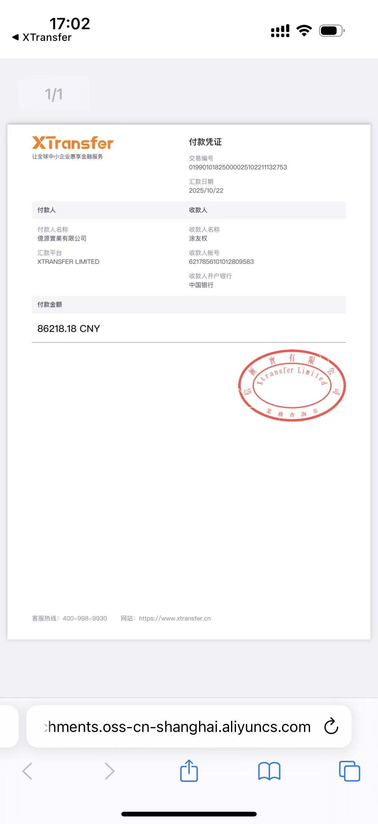
 |  |  |  |  |  |  |  |  |  | 233849 |  | 87401.58
...
 |  |  |  |  | 客户PO号 | 睿颢合同号 | 客户款号 | 使用于 | 品名 | 数量(片） | 单价(RMB) | 金额(RMB) | 交货日期
 |  |  |  |  | 货物或应 税劳名称（比如吊粒，吊牌等，大致写一下就可以） | 规格型号 （如果不需要注明的请写“无”） | 单位 | 数量 | 私账付款金额 | 备注
 |  |  |  |  | 吊牌，吊粒 | 见对账明细 | 见对账明细 | 见对账明细 | ￥86,218.18 | 私账

截止10-31-完结
...
 | 14标RFID贴纸45*35mm可移 | 610 | 0.4 | 244.00
 | 14标RFID贴纸45*35mm可移 | 310 | 0.4 | 124.00
 | 31标A1-蜡烛警告标35mm可移 | 1020 | 0.07 | 71.40
 | 31标A1-蜡烛警告标35mm可移 | 920 | 0.07 | 64.40 | 2025-10-22
 | 15标-大理石标25mm可移ZHSK24001 | 1930 | 0.1 | 193.00
 | 14标RFID贴纸45*35mm可移 | 1210 | 0.4 | 484.00 | 2025-10-24
 | 14标RFID贴纸45*35mm可移 | 710 | 0.4 | 284.00
 | 15标-大理石标25mm可移ZHSK24001 | 1920 | 0.1 | 192.00 | 2025-10-22
小号托盘 | 14标RFID贴纸45*35mm可移 | 730 | 0.4 | 292.00
大号托盘 | 14标RFID贴纸45*35mm可移 | 530 | 0.4 | 212.00
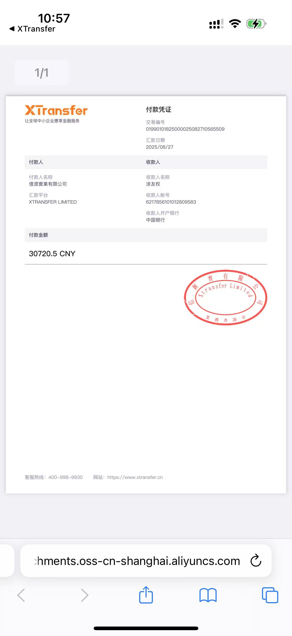
苹果绿烛台 | 14标RFID贴纸45*35mm可移 | 310 | 0.4 | 124.00 | 2025-10-27
米黄一号烛 台 | 14标RFID贴纸45*35mm可移 | 310 | 0.4 | 124.00
烟灰缸 | 14标RFID贴纸45*35mm可移 | 270 | 0.4 | 108.00
书档 | 14标RFID贴纸45*35mm可移 | 320 | 0.4 | 128.00
棋盘 | 14标RFID贴纸45*60mm不可移 | 370 | 0.4 | 148.00
 | 31标A1-蜡烛警告标35mm可移 | 630 | 0.07 | 44.10
 | 15标-大理石标25mm不可移ZHSK25012 | 370 | 0.1 | 37.00 | 2025-10-27
 | 15标-大理石标25mm可移ZHSK24001 | 2470 | 0.1 | 247.00
洞石乳液瓶 | 14标RFID贴纸45*35mm可移 | 4000 | 0.4 | 1600.00
洞石口杯 | 14标RFID贴纸45*35mm可移 | 1512 | 0.4 | 604.80 | 2025-10-27
洞石托盘 | 14标RFID贴纸45*35mm可移 | 5004 | 0.4 | 2001.60
洞石肥皂盘 | 14标RFID贴纸45*35mm可移 | 2508 | 0.4 | 1003.20
洞石挂钩 | 14标RFID贴纸45*60mm不可移 | 2496 | 0.4 | 998.40
洞石长方形 盒子 | 14标RFID贴纸45*35mm可移 | 805 | 0.4 | 322.00
 | 14标RFID贴纸45*35mm可移 | 20 | 0.4 | 8.00
 | 14标RFID贴纸45*35mm可移 | 20 | 0.4 | 8.00 | 2025-10-29
 | 14标RFID贴纸45*35mm可移 | 20 | 0.4 | 8.00
 | 14标RFID贴纸45*35mm可移 | 20 | 0.4 | 8.00
 | 14标RFID贴纸45*35mm可移 | 20 | 0.4 | 8.00
 |  | 76514 |  | 25979.55
...
数量 | 私账付款金额 | 备注
76514 | ￥25,979.55 | 私账 | 多支付抵扣25979.55

 | 4740.95

对账单截止11-30-完结
...
东莞亿源对账单-Recall
东莞亿源 | 2025-11-18 | Mia | S25111221 | 15332 | RDGYYZH234 私账不开票 出货清单注明客户订单号 | 4240/041/820/99 | 饼干模具 | 14标RFID贴纸45*35mm不可移 ZHRFS24014 | 4560 | 0.4 | 1824.00 | 2025-11-22
东莞亿源 | 2025-11-18 | Mia | S25111229 | 14757 | RDGYYZH235 私账不开票 出货清单注明客户订单号 | 6388/043/800/99 | 书档 | 14标RFID贴纸45*35mm可移 ZHRFS24013 | 2525 | 0.4 | 1010.00 | 2025-11-25
东莞亿源 | 2025-11-20 | Amanda Lai | S25111358 | 18418 | RDGYYZH236 私账不开票 出货清单注明客户订单号 | 7384/072/251/02 |  | 9标RFID对折吊牌52*210mm无价格贴 ZHHTR25019 | 265 | 0.75 | 198.75 | 2025-11-27
 |  |  |  |  |  | 7384/072 |  | 5cm直径圆形高粘性可移透明标 ZHSKR24007 | 300 | 0.21 | 63.00 | 2025-11-22
 |  |  |  |  |  | 7384/072 |  | 22cm浅黄色棉蜡绳ZHLOP25007 | 265 | 0.11 | 29.15
东莞亿源 | 2025-11-20 | Mia | S25111414 | 15332 | RDGYYZH237 私账不开票 出货清单注明客户订单号 | 4240/041 | 饼干模具 | HEMP25cm两股加蜡麻绳ZHLOP24003 | 3160 | 0.15 | 474.00 | 2025-11-24
 |  |  |  |  |  |  |  |  | 100548 |  | 37422.25

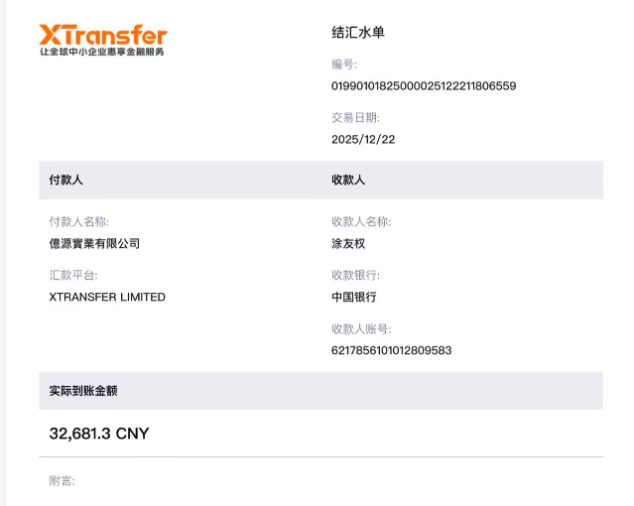
发票通知单
编号 （发票张数） | 申请日期 | 客户 | 开票抬头 （请填写全名） | 货物或应 税劳名称（比如吊粒，吊牌等，大致写一下就可以） | 规格型号 （如果不需要注明的请写“无”） | 单位 | 数量 | 私账付款金额 | 备注
1 |  | 东莞亿源 | 东莞市亿源工艺品有限公司 | 吊牌，吊粒 | 见对账明细 | 见对账明细 | 100548 | ￥32,681.30 | 私账 | 多支付抵扣4740.95

对账单截止12-31
...
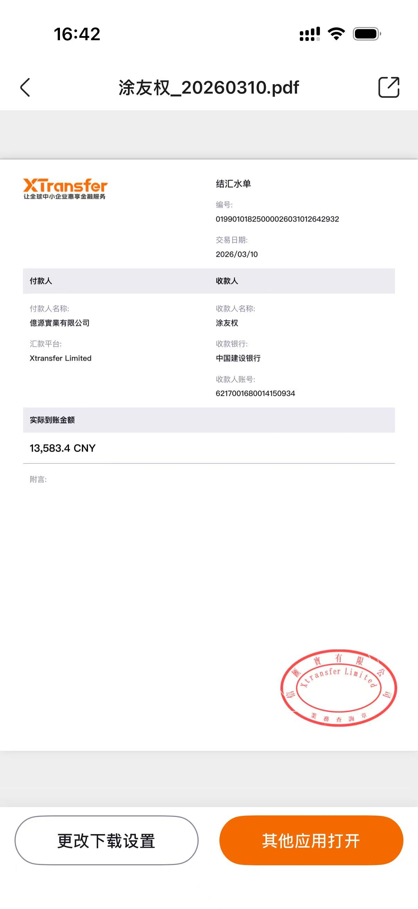
使用于 | 品名 | 数量(片） | 单价(RMB) | 金额(RMB) | 交货日期
 | 14标RFID贴纸45*35mm可移ZHRFS24013 | 120 | 0.4 | 48 | 交期1/12
 | 14标RFID贴纸45*35mm可移ZHRFS24013 | 120 | 0.4 | 48
 | 15标-大理石标25mm可移ZHSK24001 | 240 | 0.1 | 24
 | 14标RFID贴纸45*35mm可移ZHRFS24013 | 20 | 0.4 | 8 | 交期1/12
 | 14标RFID贴纸45*35mm可移ZHRFS24013 | 20 | 0.4 | 8
 | 14标RFID贴纸45*35mm可移ZHRFS24013 | 20 | 0.4 | 8
 | 14标RFID贴纸45*35mm可移ZHRFS24013 | 5046 | 0.4 | 2018.4 | 交期1/15
 | 14标RFID贴纸45*35mm可移ZHRFS24013 | 4030 | 0.4 | 1612
 | 14标RFID贴纸45*35mm可移ZHRFS24013 | 2070 | 0.4 | 828
 | 14标RFID贴纸45*35mm可移ZHRFS24013 | 20 | 0.4 | 8 | 交期1/21
 | 14标RFID贴纸45*35mm可移ZHRFS24013 | 20 | 0.4 | 8
 | 14标RFID贴纸45*35mm可移ZHRFS24013 | 5030 | 0.4 | 2012 | 交期1/23
 | 14标RFID贴纸45*35mm可移ZHRFS24013 | 2530 | 0.4 | 1012
 | 14标RFID贴纸45*35mm可移ZHRFS24013 | 4000 | 0.4 | 1600 | 交期3/3
 | 14标RFID贴纸45*35mm可移ZHRFS24013 | 1512 | 0.4 | 604.8
 | 9RFID对折吊牌52*210mm不含价格贴ZHHTR25019 | 274 | 0.75 | 205.5 | 交期3/3
 | 9RFID对折吊牌52*210mm不含价格贴ZHHTR25019 | 234 | 0.75 | 175.5
 | 5cm直径圆形高粘性可移透明标 ZHSKR24007 | 520 | 0.21 | 109.2
 | 22cm浅黄色棉蜡绳ZHLOP25007 | 520 | 0.11 | 57.2
 | 14标RFID贴纸45*35mm可移ZHRFS24013 | 2010 | 0.4 | 804 | 交期2/5
 | 14标RFID贴纸45*35mm可移ZHRFS24013 | 1010 | 0.4 | 404
 | 14标RFID贴纸45*35mm可移ZHRFS24013 | 1512 | 0.4 | 604.8 | 交期3/2
 | 14标RFID贴纸45*35mm可移ZHRFS24013 | 10 | 0.4 | 4 | 交期2/2
 | 14标RFID贴纸45*35mm不可移ZHRFS24014 | 10 | 0.4 | 4
 | 14标RFID贴纸45*35mm可移ZHRFS24013 | 10 | 0.4 | 4
 | 14标RFID贴纸45*35mm不可移ZHRFS24014 | 10 | 0.4 | 4
 | 14标RFID贴纸45*35mm不可移ZHRFS24014 | 3400 | 0.4 | 1360 | 交期3/2
...
 |  | 34318 |  | 13583.4
...
数量 | 私账付款金额 | 备注
34318 | ￥13,583.40 | 私账

